预告函
NPC刷新位置

怪物坐标 |  |  |  | 发言人 | 内容描述 一二三四五六七八九十一二三四五六七八九十一二三四五六七八九十 | 备注
1 | 2001 [坐标] 47.42,0.04,-41.82 [旋转] 0.00,0.00,0.00 | 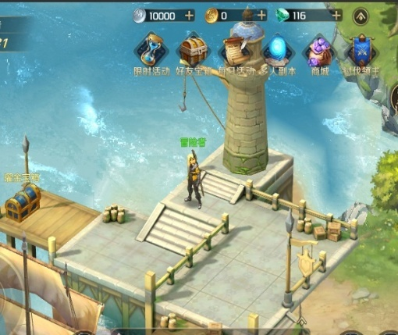 | 三女神码头 湖畔镇 | 爱的预告 | 大家，想我了吗！♡♪ 海岸边的灯塔，闪烁着甜蜜的讯息，让人情不自禁！♡♫
 |  |  |  | 爱的预告 | 想要早点见到你，带走你的珍宝，心开始砰砰砰跳♡♪ ——你期待的，尤妮娅♪
2 | 2001 [坐标] -11.97,-1.82,57.32 [旋转] 0.00,348.22,0.00 | 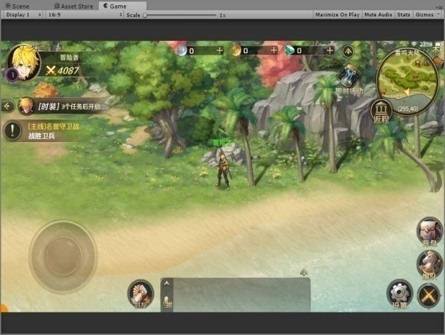 | 湖畔镇，大贝湾 | 爱的预告 | 你好呀，我的朋友♡♪ 椰子树，海湾边，沐浴夏日的清爽！♡♫
 |  |  |  | 爱的预告 | 我将踏着湿润的海风，收下你最珍贵的宝物♡♪ ——你期待的，尤妮娅♪
3 | 2001 [坐标] -76.88,0.90,43.81 [旋转] 0.00,90.00,0.00 | 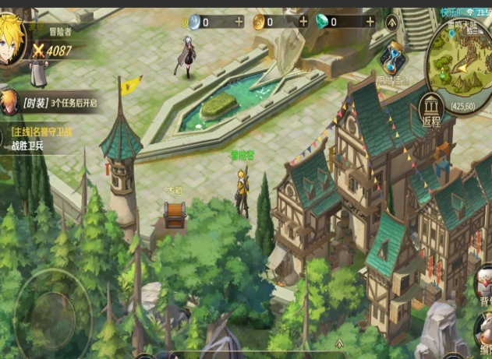 | 罗兰镇 | 爱的预告 | 呀，今天天气真不错！♡♪ 微醺的阳光，慵懒的人群，矗立于广场的伟岸身影~♡♫
 |  |  |  | 爱的预告 | 塔罗牌指引着我，向你敞开怀抱，收下你的宝物♡♪ ——你期待的，尤妮娅♪
4 | 2001 [坐标] -53.56,0.05,-68.06 [旋转] 0.00,339.98,0.00 | 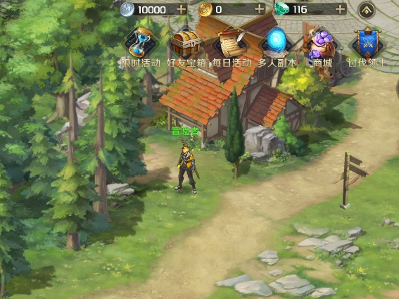 | 风车镇入口 | 爱的预告 | 又要见面了，有点开心！♡♪ 有时候，心动只是一瞬间的事呢！♡♫
 |  |  |  | 爱的预告 | 我会站在，通往你心墙的路牌前，收下你最爱的珍宝！♡♪ ——你期待的，尤妮娅♪
5 | 2001 [坐标] 47.34,0.58,-99.09 [旋转] 0.00,37.71,0.00 | 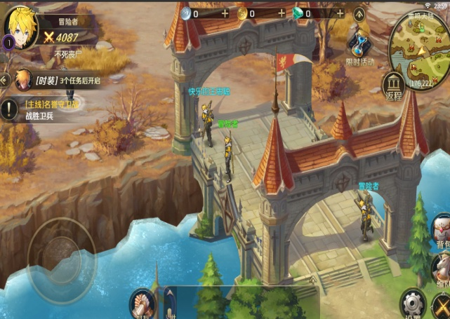 | 阿克莱斯桥 | 爱的预告 | 真高兴，又要见面了！♡♪ 跨越碧海的虹桥，春与秋的交汇，梦与爱的演出！♡♫
 |  |  |  | 爱的预告 | 和宝物相遇的地方，就是春天~你说呢？♡♪ ——你期待的，尤妮娅♪
6 | 2001 [坐标] 59.03,0.04,-160.60 [旋转] 0.00,270.00,0.00 | 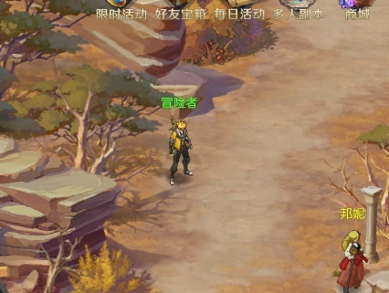 | 阿克莱斯左相府旁边 | 爱的预告 | 秋天的枫叶，有种独特的魅力！♡♪ 爱人间的悲伤恋歌，在阿克莱斯流转缠绵~♡♫
 |  |  |  | 爱的预告 | 爱的宝物已经锁定，一定要来赴约哦~♡♪ ——你期待的，尤妮娅♪
7 | 2001 [坐标] 80.85,0.04,-144.87 [旋转] 0.00,344.97,0.00 | 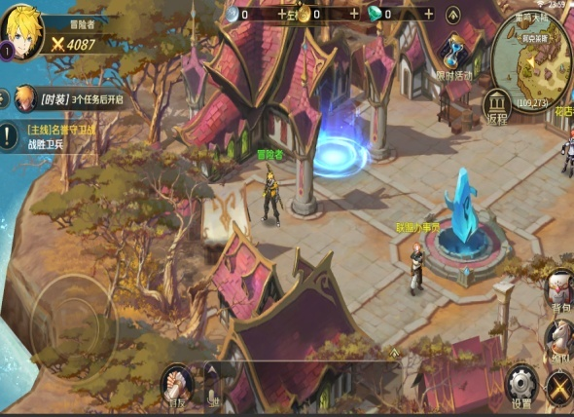 | 阿克莱斯 | 爱的预告 | 嘿！我又来啦！♡♪ 想与你相约在有淡蓝色魔力石的地方！♡♫
 |  |  |  | 爱的预告 | 至于宝物才不告诉你！女孩的心思要用心猜的呢！♡♪ ——你期待的，尤妮娅♪
8 | 2001 [坐标] -60.59,0.06,-166.34 [旋转] 0.00,0.00,0.00 | 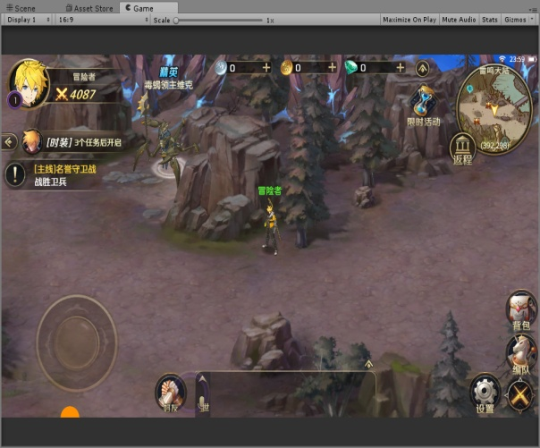 | 哀嚎神殿的桥头 | 爱的预告 | 真开心，又发现一个适合相遇的地点！♡♪ 情有独钟的黑色，与灰蒙蒙的神殿非常搭配！♡♫
 |  |  |  | 爱的预告 | 就像你和我，终将捧着宝物，在命运的桥头偶遇！♡♪ ——你期待的，尤妮娅♪
副本寻宝
1 |  | 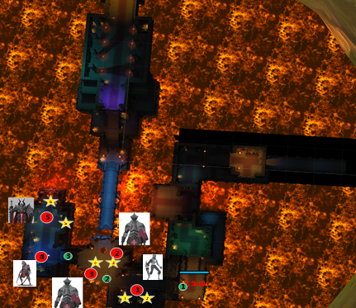 | 哀嚎神殿 | 爱的预告 | 你好呀♡♪ 危险的信号悄然滋生！♡♫
 |  |  |  | 爱的预告 | 在悲鸣着的神殿里，为你藏下爱的“惊喜”！♡♪ ——藏起你的心，尤妮娅♪
2 |  | 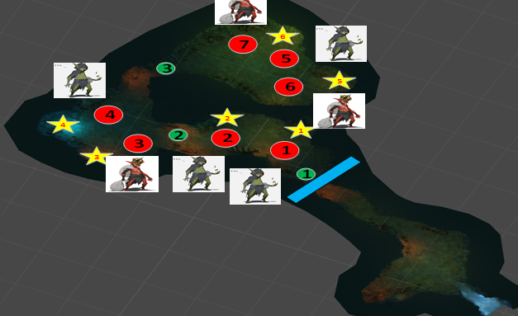 | 哥布林巢穴 | 爱的预告 | 嘘，我悄悄地来啦！♡♪ 不能让别人发现我们的小秘密哦♡♫
 |  |  |  | 爱的预告 | 因为有你，阴暗潮湿的巢穴，也变得美妙了起来！♡♪ ——藏起你的心，尤妮娅♪
3 |  | 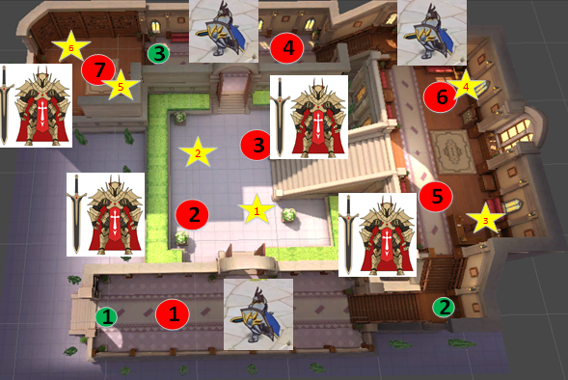 | 左相府 | 爱的预告 | 呀，偶尔也想换个口味呢！♡♪ 隐秘的角落，藏下新的惊喜~♡♫
 |  |  |  | 爱的预告 | 在守卫森严的府邸里，和我碰撞出新的火花吧！♡♪ ——藏起你的心，尤妮娅♪
副本伪装
1 |  | 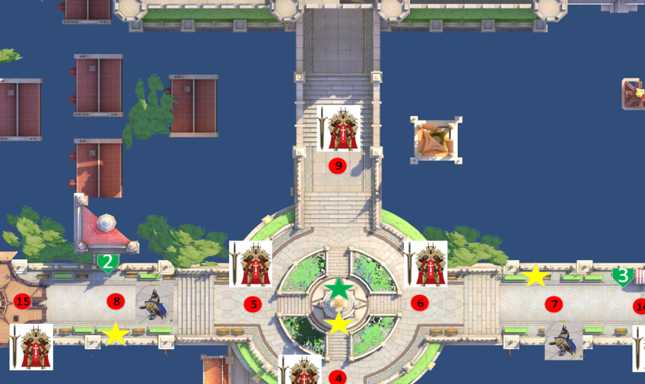 | 夜色卡诺萨 | 爱的预告 | 晚上好呀！♡♪ 夜色是我最好的保护色呢！♡♫
 |  |  |  | 爱的预告 | 街角相遇，你会从我的假面中看穿我最真实的模样吗♡♪ ——你期待的，尤妮娅♪

